참고자료
No. | 제목 | 설명 | 화면 캡쳐본 | 참고 URL
1 | ex) 쿠팡 홈화면 - 요즘 뜨는 (카테고리) | ex) 카테고리 별로 가장 많이 팔린 상품 5개 노출 | 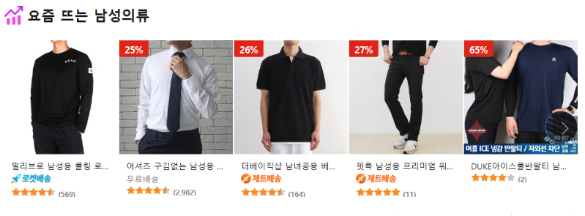 | https://www.coupang.com/
2
3
4
5
6
7
8
9
10
11
12
13
14
15
16
17
18
19
20

